Cover
Email Marketing

Detail Design

Version 1.0

2014-09-28
noname

Functional Specs
Functional Specs |  |  |  | Email Marketing |  | Created | 2014/09/28 HungDV
 |  |  |  |  | Summary | Updated

 | 1. Introduction
 |  | Tài liệu này là đặc tả chức năng gửi Email Marketing của hệ thống Mua Bán giao Nhận(MBGN)

 | 2. Requirment
 |  | Chức năng gửi email markting cho KH bao gồm:
 |  |  | - Quản lý nhóm khách hàng
 |  |  | - Soạn template email gửi
 |  |  | - Gửi email cho 1 nhóm khách hàng hay nhiều khách hàng riêng lẻ
 |  | Sequence Email marketing
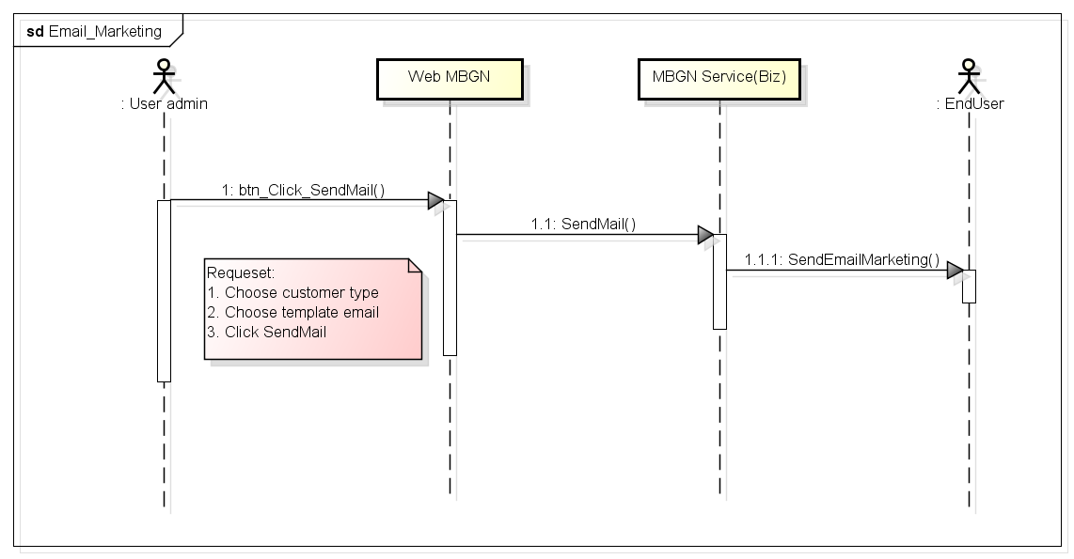

 | 3. Detail Requirment
 | 3.1 Quản lý nhóm KH
 |  | Chức năng cho phép phân loại khách hàng, tách thành từng nhóm để quản lý

 | 3.2 Gửi email
 |  | Step 1: Soạn email gửi
 |  |  | - Soạn mới(Có chức năng cho phép lưu thành template) hoặc
 |  |  | - Chọn từ danh sách template có sẵn
 |  | Step 2: Fill nội dung còn thiếu vào mẫu email
 |  | Step 3: Lựa chọn nhóm khách hàng để gửi(Nhóm khách hàng có thể là 1 khách hàng riêng lẻ)
 |  | Step 4: Thực hiện gửi email

 | 4. Follow Màn hình

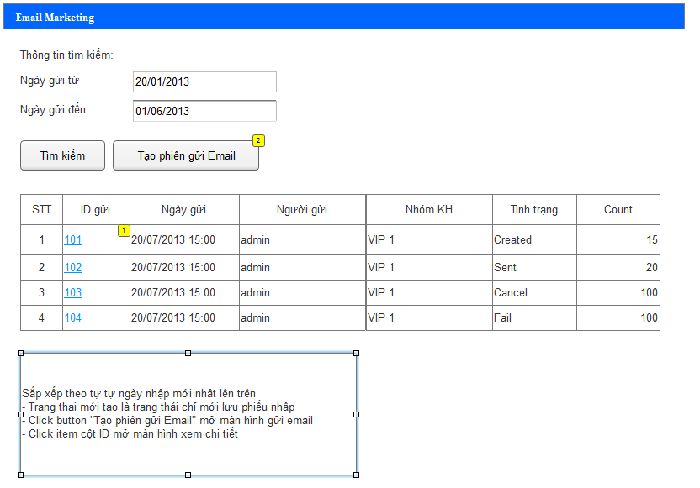

 |  | Click button "Tạo phiên gửi email" hiện thị màn hình dưới đây

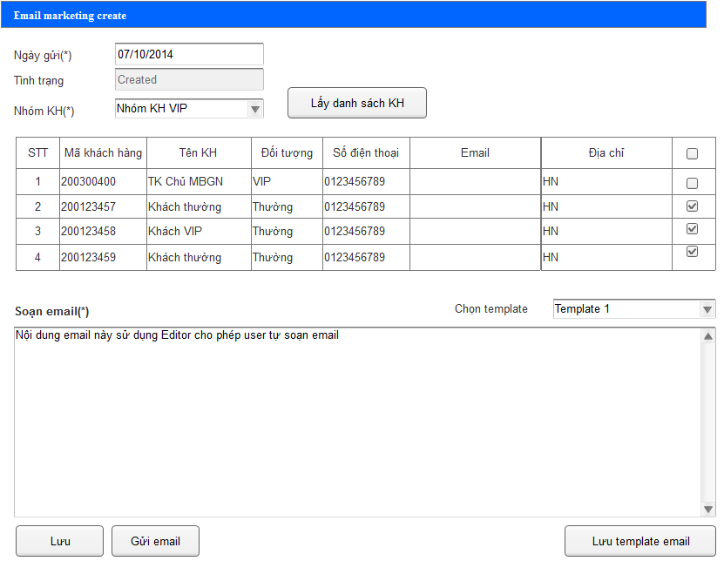

 |  |  | - Nội dung email bắt buộc phải có, sử dụng Editor để hỗ trợ user thực hiện tạo mẫu email gửi.
 |  |  | - nhấn nút "Lấy danh sách KH" sẽ hiện thị danh sách KH được chọn theo nhóm, user có thể lựa chọn bỏ bớt KH để gửi
 |  |  | - nhấn "Lưu" => lưu ở status Created
 |  |  | - nhấn "Gửi" => lưu ở status Sent => và thực hiện gửi email cho list KH trong nhóm KH được chọn

 | 5. Database

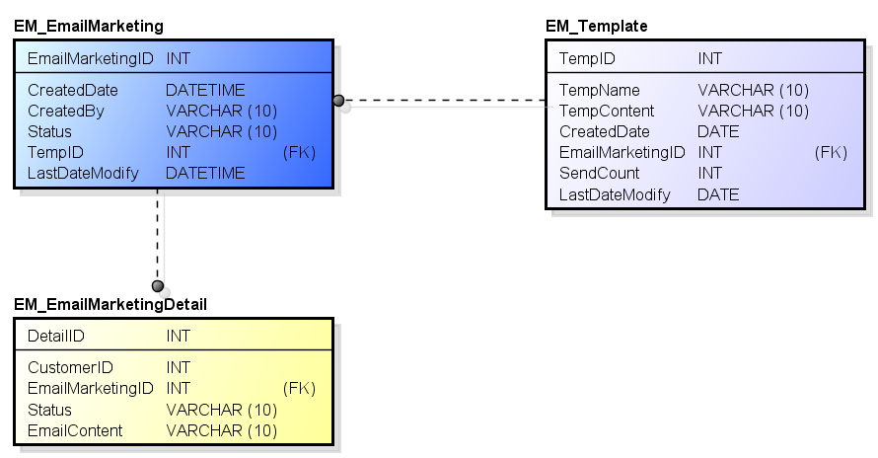

 | 6. related documents

